Zadanie 2
Analityk rynku akcji chce sprawdzić, czy zwroty z akcji są wyższe niż zwykle po podziale akcji typu 2-za-1. (To oznacza, że: -każda jedna akcja zostaje podzielona na dwie, -cena jednej akcji spada o połowę, ale wartość pakietu się nie zmienia.) Dostępna jest losowa próba 10 akcji, które niedawno przeszły taki podział. Dla każdej akcji analityk zapisuje procentowy zwrot w miesiącu poprzedzającym podział oraz procentowy zwrot w miesiącu po podziale. Czy na podstwie danych z tabeli można odrzucić hipotezę, że przed i po podziale akcje przynoszą taki sam zysk? Zastosuj odpowiedni test i wyciągnij wnioski.

 |  |  |  |  | h0: Przed i po podziale akcje przynoszą taki sam zysk
 |  | Przed [%] | Po [%]
 |  | 0.5 | 1.1 |  | h1: Istnieje istotna różnica w zyskach przed i po podziale akcji.
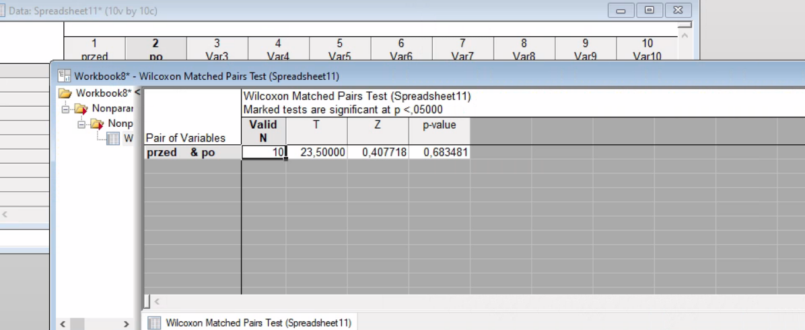
 |  | 20.2 | 0.3
 |  | 0.9 | 1.2
 |  | 1.1 | 1.9
 |  | 20.7 | -0.2
 |  | 1.5 | 1.4
 |  | 2 | 1.8
 |  | 1.3 | 1.8
 |  | 1.6 | 2.4
 |  | 2.1 | 2.2
 | suma | 51.9 | 13.9
 | sredmia | 5.19 | 1.39
 | odchylenie | 584.349 | 6.109

 |  |  |  | p value | 0.683481
 |  |  |  |  | pvalue>0,05
 |  |  |  |  | nie ma podstaw do odrzucenia h0.
 |  |  |  |  | Nie można jednoznacznie stwierdzić że podział akcji typu zmienia wysokość generowanych zysków.

 |  |  |  |  | Na podstawie zebranych danych nie można stwierdzić, że podział akcji istotnie zmienia wysokość generowanych zysków. Różnica między średnimi nie jest statystycznie wiarygodna.
 |  |  |  |  | W zadaniu z akcjami wynik jest nieistotny (p=0,20), co oznacza, że mimo różnic w liczbach, nie możemy wyciągnąć pewnego wniosku o zmianie zysków.

Zadanie 3
 | W badaniu rozpatruje się czas funkcjonowania żarówek pochodzących od 3 różnych producentów. Próby składają się z 10 żarówek każdego typu. Czasy funkcjonowania (w godzinach) są podane w tabeli. Użyj odpowiedniego testu do testowania hipotezy o równości wszystkich trzech rozkładów przeciwko hipotezie alternatywanej i wyciągnij wnioski.

 |  |  |  |  |  | h0: nie ma istotnego wpływu producentow na czas dzialania zarowek

 |  |  |  |  |  | h1: istnieje istotna różnica między co najmniej dwoma producentami

 |  |  |  |  |  |  | p value -0,6703 | pvalue>0,05 | Brak podstaw do odrzucenia hipotezy zerowej. Przyjmujemy, że rozkłady czasu funkcjonowania żarówek u wszystkich trzech producentów są do siebie zbliżone.

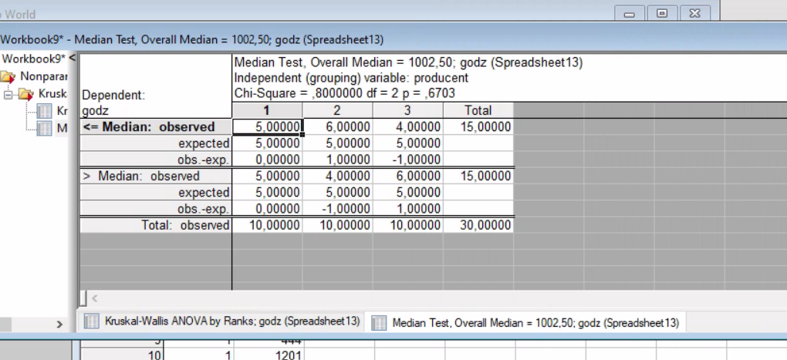
 | Producent I | Producent II | Producent III | producent | czas
 | 437 | 1075 | 1791 | 1 | 1025
 | 244 | 526 | 263 | 1 | 70
 | 490 | 344 | 461 | 1 | 3001
 | 178 | 76 | 141 | 1 | 152
 | 2062 | 481 | 554 | 1 | 25
 | 70 | 2495 | 265 | 1 | 860
 | 359 | 922 | 134 | 1 | 1520
 | 3001 | 75 | 856 | 1 | 1111
 | 91 | 372 | 489 | 1 | 444
 | 75 | 35 | 648 | 1 | 1201
suma | 7007 | 6401 | 5602 | 2 | 980
sredn | 700.7 | 640.1 | 560.2 | 2 | 35
odch. | 1001.0003941 | 738.68027214 | 489.65629669 | 2 | 1420
 |  |  |  | 2 | 450
 |  |  |  | 2 | 1230
 |  |  |  | 2 | 1025
 |  |  |  | 2 | 1452
 |  |  |  | 2 | 670
 |  |  |  | 2 | 99
 |  |  |  | 2 | 12
 |  |  |  | 3 | 230
 |  |  |  | 3 | 1205
 |  |  |  | 3 | 1500
 |  |  |  | 3 | 888
 |  |  |  | 3 | 125
 |  |  |  | 3 | 750
 |  |  |  | 3 | 1100
 |  |  |  | 3 | 1520
 |  |  |  | 3 | 1320
 |  |  |  | 3 | 2005

Zadanie 4
 | Analityk z branży wydawniczej chce sprawdzić, czy koszt reklamy prasowej o danym rozmiarze jest mniej więcej taki sam w czterech dużych grupach gazet. Wybrano losowe próby po siedem gazet z każdej grupy i zanotowano koszt reklamy. Dane zestawiono w poniższej tabeli (w dolarach). Użyj odpowiedniego testu do testowania hipotezy o równości wszystkich czterech rozkładów przeciwko hipotezie alternatywanej i wyciągnij wnioski.

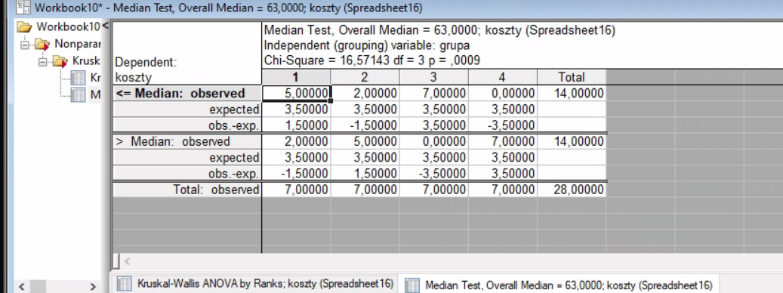

 | Grupa A | Grupa B | Grupa C | Grupa D | GRUPA | KOSZTY
 | 57 | 72 | 35 | 73 | 1 | 57
 | 65 | 81 | 42 | 85 | 1 | 65
 | 50 | 64 | 58 | 92 | 1 | 50
 | 45 | 55 | 59 | 68 | 1 | 45
 | 70 | 90 | 46 | 82 | 1 | 70
 | 62 | 38 | 60 | 94 | 1 | 62
 | 48 | 75 | 61 | 66 | 1 | 48
suma | 397 | 475 | 361 | 560 | 2 | 72
średnia | 56.714285714 | 67.857142857 | 51.571428571 | 80 | 2 | 81
odchylenie | 9.4112394811 | 17.33424906 | 10.438025721 | 11.2398102 | 2 | 64
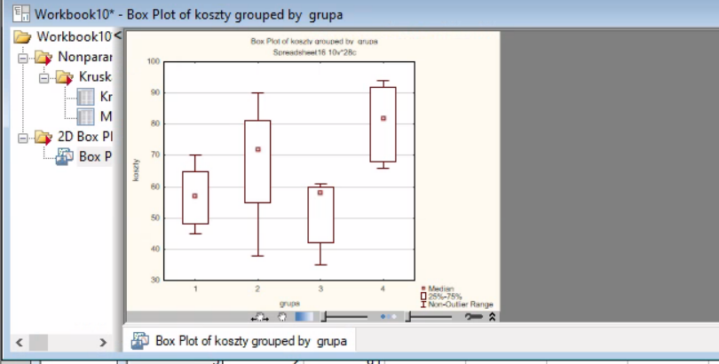
 |  |  |  |  | 2 | 55
 |  |  |  |  | 2 | 90 | h0: przynależność do grupy nie wpływa na cenę reklamy
 |  |  |  |  | 2 | 38
 |  |  |  |  | 2 | 75 | h1: : przynależność do grupy ma wpływ na cenę
 |  |  |  |  | 3 | 35
 |  |  |  |  | 3 | 42 | p value | 0.0009 | <0,05 | jest wysoce istotny
 |  |  |  |  | 3 | 58
 |  |  |  |  | 3 | 59 | Odrzucamy hipotezę zerową na rzecz hipotezy h1
 |  |  |  |  | 3 | 46
 |  |  |  |  | 3 | 60
 |  |  |  |  | 3 | 61
 |  |  |  |  | 4 | 73 | grupa c najtansza d dominuje
 |  |  |  |  | 4 | 85
 |  |  |  |  | 4 | 92
 |  |  |  |  | 4 | 68
 |  |  |  |  | 4 | 82
 |  |  |  |  | 4 | 94
 |  |  |  |  | 4 | 66

Zadanie 5
 | Zbadano, czy istnieje różnica pomiędzy stopniem zapamiętywnia słów podawanych ustnie do prawego ucha i do lewego. W tabeli zawarto dane - liczba zapamiętanych słów w czasie badania odpowiednio uchem lewym i prawym. Użyj odpowiedniego testu by sprawdzić, czy istnieją podstawy do odrzucenia hipotezy o tym, że próby pochodzą z populacji o tym samym rozkładzie.

 | Numer badanej osoby | Lewe | Prawe |  | t test |  | h0 | nie istniejeroznicamiedzy poziomem zapamietywania słów ucha prawego ilewego
 | 1 | 25 | 32 | p | 0.067037436621 |  | h1 | istnieje roznica miedzy poziomem zapamietywania słów ucha prawego i lewego
 | 2 | 29 | 30 |  | 0.067037436621 | p>0,05
 | 3 | 10 | 18
 | 4 | 31 | 32
 | 5 | 27 | 20
 | 6 | 24 | 32
 | 7 | 26 | 27
 | 8 | 29 | 30
 | 9 | 30 | 32
 | 10 | 32 | 32
 | 11 | 20 | 30
 | 12 | 5 | 32
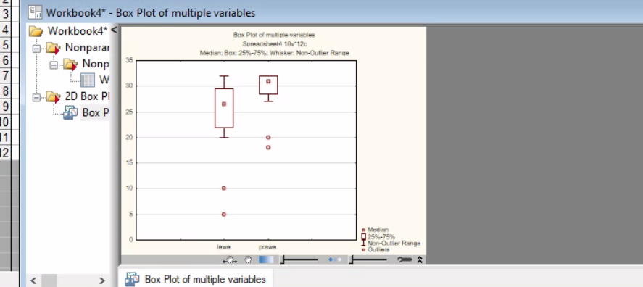
suma |  | 288 | 347
srednia |  | 24 | 28.916666667
odchylenie |  | 8.0932070281 | 4.6807822233

 |  |  |  |  |  | p- value | 0.018467
 |  |  |  |  |  |  | p-value <0,05 |  | odrzucamy H0

 |  |  |  |  |  |  | istnieje roznica miedzy poziomem zapamietywania słów ucha prawego i lewego odrzucamy H0

 |  |  |  |  |  | większość osób zapamiętuje więcej słów podawanych do prawego ucha

